المؤشرات الكلية

سوق العراق للاوراق المالية
جلسة الخميس 2026/2/5 |  |  |  | تقرير أسعار الأسهم المتداولة لسوق العراق للأوراق المالية
الجلسة (23)
الاسهم المتداولة المدرجة و OTC |  |  | 645,564,878 |  |  | قيمة الأسهم المتداولة المدرجة و OTC |  | 1,219,482,694 |  |  | صفقات الشركات المدرجة وOTC | 1041

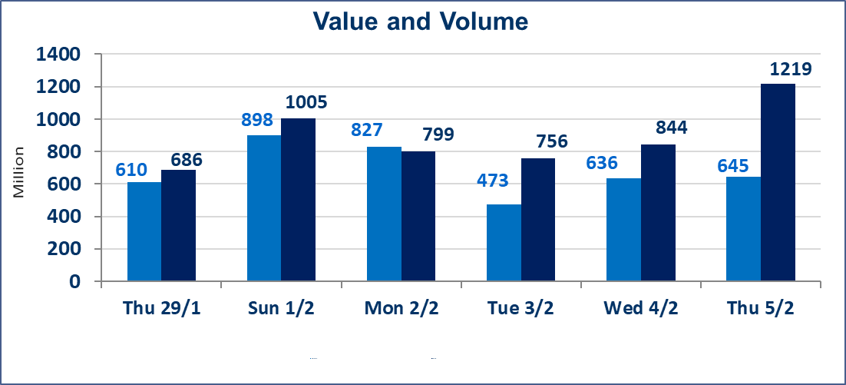
المؤشر60 ISX اليوم | 954.90 |  | نقطة |  |  | المؤشر15 ISX اليوم | 1222.18 | نقطة
المؤشر 60 ISX السابق | 959.58 |  | نقطة |  |  | المؤشر 15 ISX السابق | 1226.66 | نقطة
نسبة التغير | -0.49 |  | % |  |  | نسبة التغير | -0.37 | %
عدد النقاط | -4.68 |  | نقطة |  |  | عدد النقاط | -4.48 | نقطة

الشركات المدرجة | 104 | OTC | 14 | 118 |  | الشركات غير المتداولة المدرجة | 43 | OTC | 13 | 56
الشركات المتداولة | 48 | OTC | 1 | 49 |  | الشركات المرتفعة |  |  | 9
شركات الهيئة العامة |  |  |  | 2 |  | الشركات المنخفضة |  |  | 15
الموقوفة بقرار من هيأة الأوراق المالية |  |  |  | 11
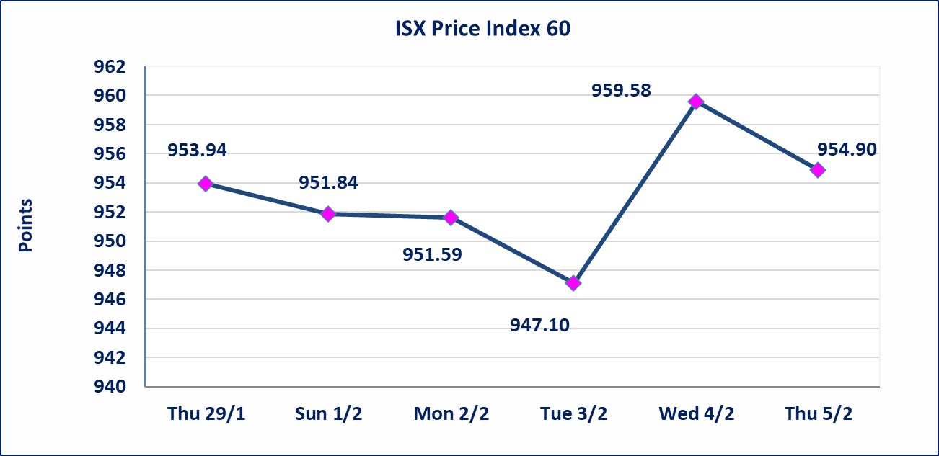
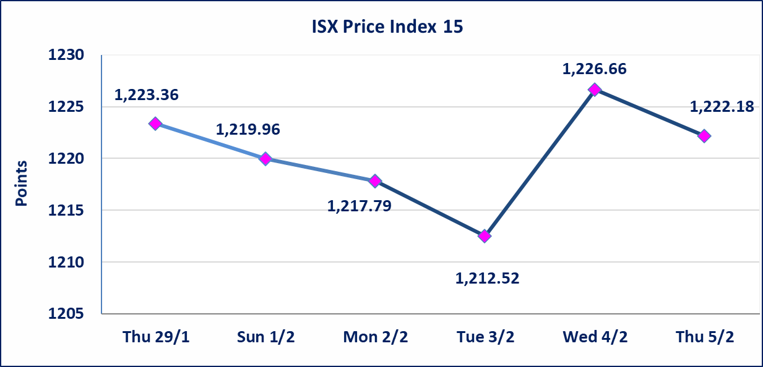

سندات الوطنية - الاصدارية الاولى فئة مليون دينار CB50 | ايقاف التداول على سندات الوطنية الاصدارية الاولى فئة (500ومليون) دينار إعتباراً من جلسة الخميس 2026/2/5 لقرب استحقاق الفائدة نصف سنوية 2025/12/30. وسيتم اعادة التداول اعتبارا من جلسة الاربعاء 2026/2/11
الحد الأعلى والادنى للتغير في السعر | نسبة التغير في المنصة النظامية (15%)، نسبة التغير في المنصة الثانية (20%)، نسبة التغير في المنصة الثالثة (5%) إرتفاعاً وإنخفاضاً من سعر الاغلاق السابق.
Web site : www.isx-iq.net E-mail : info-isx@isx-iq.net |  |  |  |  | 07834000034 - 07711211522 : ص . ب :3607 العلوية الهاتف |  |  |  |  |  | بغداد /الكرادة/ قرب المسرح الوطني /مجاور مصرف الخليج التجاري

نسبة التغير
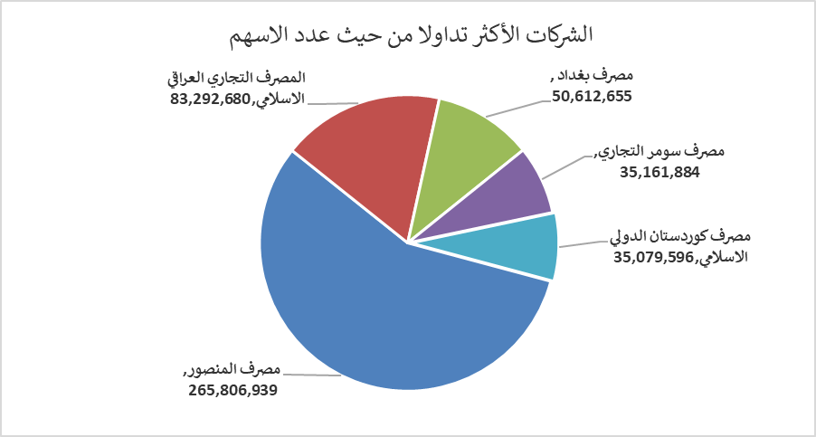
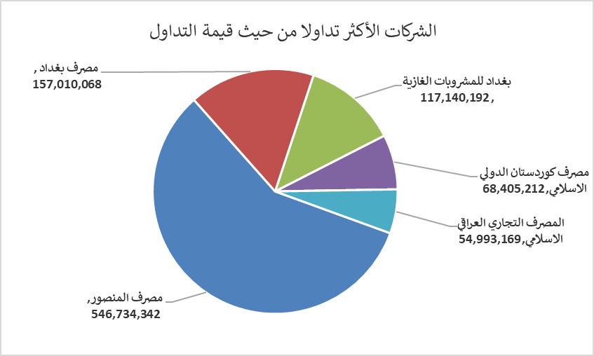
الشركات الأكثر ارتفاعاً وانخفاضاً

نسبة التغير لاسعار الاغلاق الاكثر ارتفاعاً |  |  |  | نسبة التغير لاسعار الاغلاق الاكثر انخفاضاً
اسم الشركة | اغلاق | التغير(%) | الاسهم المتداولة | اسم الشركة | اغلاق | التغير (%) | الاسهم المتداولة
مصرف الشرق الأوسط | 0.070 | 16.67 | 421,229 | مصرف الموصل للاستثمار | 0.130 | -7.14 | 5,100,000
سد الموصل السياحية | 14.850 | 13.79 | 185,662 | الصناعات الالكترونية | 2.100 | -4.55 | 242,221
بغداد العراق للنقل العام | 22.500 | 5.88 | 2,339,496 | مصرف الاستثمار | 0.220 | -4.35 | 21,601,543
الامين العقارية | 2.100 | 5.00 | 92,034 | المصرف الدولي الإسلامي | 0.220 | -4.35 | 2,900
المواد الانشائية الحديثة | 1.930 | 4.32 | 491,466 | مصرف الاقتصاد للاستثمار | 0.230 | -4.17 | 2,004,141

الشركات الاكثر نشاطا حسب الاسهم المتداولة (حجم التداول) |  |  |  | الشركات الاكثر نشاطا حسب القيمة المتداولة
اسم الشركة | اغلاق | التغير(%) | الاسهم المتداولة | اسم الشركة | اغلاق | التغير (%) | القيمة المتداولة
مصرف المنصور | 2.050 | -1.44 | 265,806,939 | مصرف المنصور | 2.050 | -1.44 | 546,734,342
المصرف التجاري العراقي الاسلامي | 0.660 | 0.00 | 83,292,680 | مصرف بغداد | 3.070 | 0.00 | 157,010,068
مصرف بغداد | 3.070 | 0.00 | 50,612,655 | بغداد للمشروبات الغازية | 5.750 | -0.86 | 117,140,192
مصرف سومر التجاري | 0.120 | 0.00 | 35,161,884 | مصرف كوردستان الدولي الاسلامي | 1.950 | 0.00 | 68,405,212
مصرف كوردستان الدولي الاسلامي | 1.950 | 0.00 | 35,079,596 | المصرف التجاري العراقي الاسلامي | 0.660 | 0.00 | 54,993,169

